Hoja1
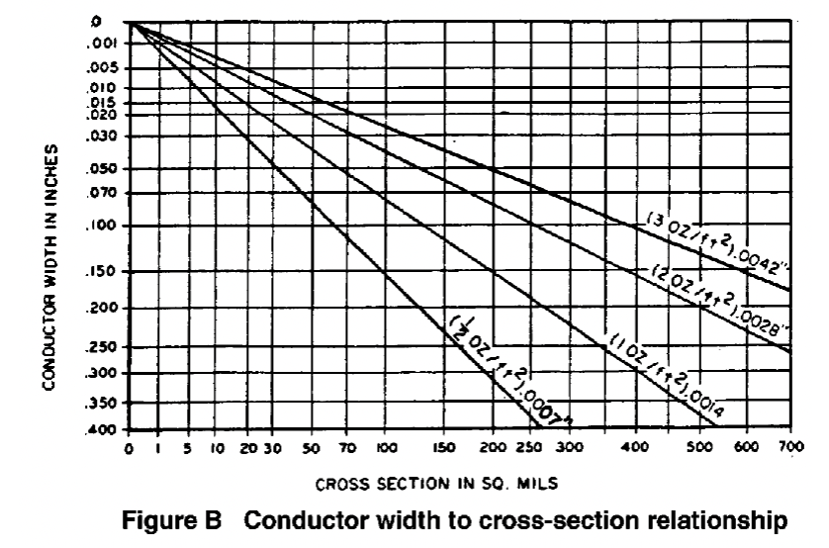
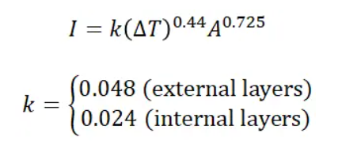
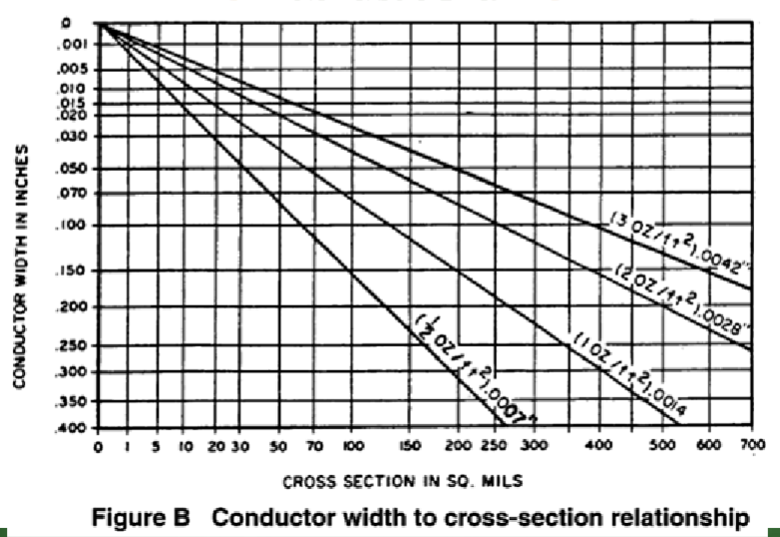
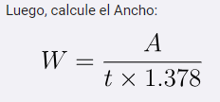
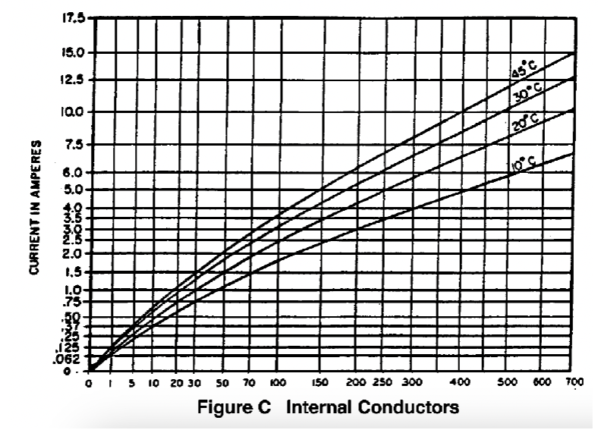
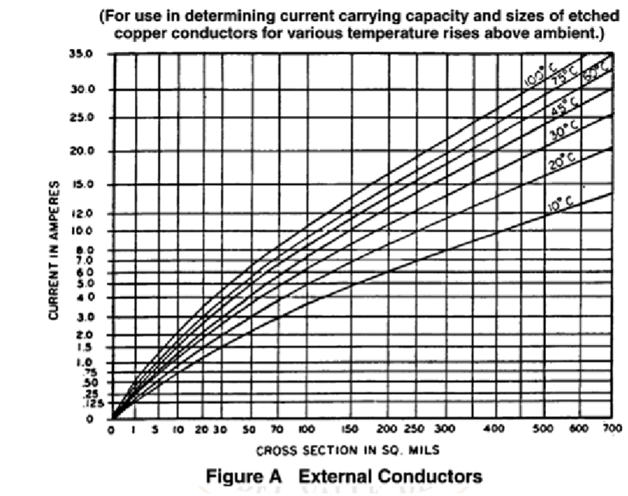
Nodo | Corriente(A) | Delta temperatura (°C) | Largo en mil | K | onza cobre | Resultado ancho en mils | Resultado Area en mils
VCC | 1.5 | 10 | 1 | 0.048 | 1 | 20.688 | 28.508
VDD | 1.5 | 10 | 1 | 0.024 | 1 | 20.688 | 28.508
GND | 1.5 | 10 | 1 | 0.048 | 1 | 20.688 | 28.508
CP | 0.5 | 10 | 1 | 0.024 | 1 | 4.546 | 6.264
QA | 0.5 | 10 | 1 | 0.024 | 1 | 4.546 | 6.264
QB | 0.5 | 10 | 1 | 0.024 | 1 | 4.546 | 6.264
QC | 0.5 | 10 | 1 | 0.024 | 1 | 4.546 | 6.264
QD | 0.5 | 10 | 1 | 0.024 | 1 | 4.546 | 6.264
Todos los demas | 0.25 | 10 | 1 | 0.048 | 1 | 1.747 | 2.408

